Sheet1
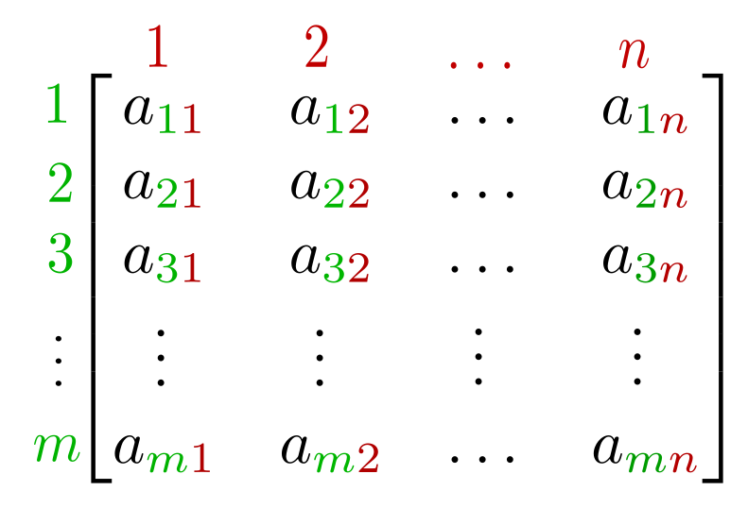
 | Tech 1 | Tech 2 | Tech 3
Species 1 | a11 | a12 | a13 | a14 | a15 | a16 | a17 | … | a1n
Species 2 | a21 | a22 | a23 | a24 | a25 | a26 | a27 | … | a2n
Species 3 | a31 | a32 | a33 | a34 | a35 | a36 | a37 | … | a3n
 | a41 | a42 | a43 | a44 | a45 | a46 | a47 | … | a4n
 | a51 | a52 | a53 | a54 | a55 | a56 | a57 | … | a5n
 | … | … | … | … | … | … | … | …
 | am1 | am2 | am3 | am4 | am5 | am6 | am7 | … | amn

 | Tech 1 | Tech 2 | Tech 3 | Tech 4
Species 1 | a11.X1 | a12.X1 | a13.X1 | a14.X1 | a15.X1 | a16.X1 | a17.X1 | … | a1n.X1
Species 2 | a21.X2 | a22.X2 | a23.X2 | a24.X2 | a25.X2 | a26.X2 | a27.X2 | … | a2n.X2
Species 3 | a31.X3 | a32.X3 | a33.X3 | a34.X3 | a35.X3 | a36.X3 | a37.X3 | … | a3n.X3
 | a41.X4 | a42.X4 | a43.X4 | a44.X4 | a45.X4 | a46.X4 | a47.X4 | … | a4n.X4
 | a51.X5 | a52.X5 | a53.X5 | a54.X5 | a55.X5 | a56.X5 | a57.X5 | … | a5n.X5
 | … | … | … | … | … | … | … | …
 | am1.XN | am2.XN | am3.XN | am4.XN | am5.XN | am6.XN | am7.XN | … | amn.XN

 | Tech 1 | Tech 2 | Tech 3 | Tech 4
Species 1 | a11.X1 | a12.X1 | a13.X1 | a14.X1 | a15.X1 | a16.X1 | a17.X1 | … | a1n.X1
Species 2 | a21.X2 | a22.X2 | a23.X2 | a24.X2 | a25.X2 | a26.X2 | a27.X2 | … | a2n.X2
Species 3 | a31.X3 | a32.X3 | a33.X3 | a34.X3 | a35.X3 | a36.X3 | a37.X3 | … | a3n.X3
 | a41.X4 | a42.X4 | a43.X4 | a44.X4 | a45.X4 | a46.X4 | a47.X4 | … | a4n.X4
 | a51.X5 | a52.X5 | a53.X5 | a54.X5 | a55.X5 | a56.X5 | a57.X5 | … | a5n.X5
 | … | … | … | … | … | … | … | …
 | am1.XN | am2.XN | am3.XN | am4.XN | am5.XN | am6.XN | am7.XN | … | amn.XN

